九点照度测试-1
 |  |  |  | 九点照度测试 SOP |  |  |  |  |  |  |  |  |  |  |  |  |  | 产品名称 |  | 投影通用
 |  |  |  |  |  |  |  |  |  |  |  |  |  |  |  |  |  | 文件编码 |  | GCE-QW-04D-592
 |  |  |  |  |  |  |  |  |  |  |  |  |  |  |  |  |  | 版本 |  | A/0
工序号 |  |  | 工序名称 | 工时 | 仪器、测试线材、辅助测试工具
 |  |  |  |  | NO | 名称 | 规格 |  |  | 数量 |  |  | NO | 名称 |  | 规格 |  |  | 数量
A-1 |  |  | 九点照度测试 | 144S | 1 | 扫描枪 | 一维 |  |  | 1pcs |  |  | 5 | U盘 |  | USB |  |  | 1
 |  |  |  |  | 2 | 电脑 | HKC |  |  | 1pcs |  |  | 6 | 鼠标 |  | USB |  |  | 1
 |  |  |  |  | 3 | 照度计 | SPIC |  |  | 1pcs |  |  | 7 | 光谱彩色照度计 |  | SPIC-200 |  |  | 9
 |  |  |  |  | 4 | 适配器 | 标配 |  |  | 5pcs |  |  | 8 | 路由器 |  | TP-LINK |  |  | 1
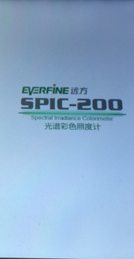 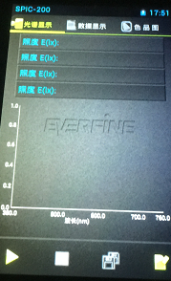 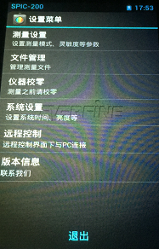 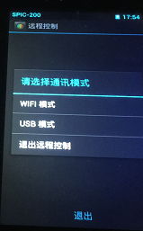 |  |  |  |  |  |  |  |  |  |  |  |  |  |  |  | 作业步骤
 |  |  |  |  |  |  |  |  |  |  |  |  |  |  |  | 1 | 检查电源是否正常连接通电，路由器是
 |  |  |  |  |  |  |  |  |  |  |  |  |  |  |  |  | 否连接。

 |  |  |  |  |  |  |  |  |  |  |  |  |  |  |  | 2 | 打开光谱彩色照度计，点击菜单，进入
 |  |  |  |  |  |  |  |  |  |  |  |  |  |  |  |  | 远程控制，选择 wifi模式，等待初始化
 |  |  |  |  |  |  |  |  |  |  |  |  |  |  |  |  | 点击测量信号强度，等待信号检测完成
 |  |  |  |  |  |  |  |  |  |  |  |  |  |  |  |  | 会显示您的信号强度为“良好”此设备
 |  |  |  |  |  |  |  |  |  |  |  |  |  |  |  |  | 连接成功。

图 1
图 2
图 3
图 4

作业环境要求 |  |  |  |  |  |  |  |  |  |  | 注意事项 | 1.确保测试色温，照度值都在要求范围之内。
 |  |  |  |  |  |  |  |  |  |  |  | 2.确保无线MAC,有线MAC不能有重复，漏烧现象。
 |  |  |  |  |  |  |  |  |  |  |  | 3.确保不能漏扫机身码，机身码不能有乱码，重复现象。
需求打钩：
序 | 日期 | 更改该内容 |  |  |  |  |  | 更改人 | 确认人 |  | 拟制 |  |  |  | 审核 |  | 批准 |  |  | 页码
 |  |  |  |  |  |  |  |  |  |  | 任继鹏 |  |  |  |  |  |  |  |  | 第1页
 |  |  |  |  |  |  |  |  |  |  | 2018.01.14 |  |  |  |  |  |  |  |  | 共1页

九点照度测试-2
 |  |  |  | 九点照度测试 SOP |  |  |  |  |  |  |  |  |  |  |  |  |  | 产品名称 |  | 投影通用
 |  |  |  |  |  |  |  |  |  |  |  |  |  |  |  |  |  | 文件编码 |  | GCE-QW-04D-592
 |  |  |  |  |  |  |  |  |  |  |  |  |  |  |  |  |  | 版本 |  | A/0
工序号 |  |  | 工序名称 | 工时 | 仪器、测试线材、辅助测试工具
 |  |  |  |  | NO | 名称 | 规格 |  |  | 数量 |  |  | NO | 名称 |  | 规格 |  |  | 数量
A-1 |  |  | 九点照度测试 | 144S | 1 | 扫描枪 | 一维 |  |  | 1pcs |  |  | 5 | U盘 |  | USB |  |  | 1
 |  |  |  |  | 2 | 电脑 | HKC |  |  | 1pcs |  |  | 6 | 鼠标 |  | USB |  |  | 1
 |  |  |  |  | 3 | 照度计 | SPIC |  |  | 1pcs |  |  | 7 | 光谱彩色照度计 |  | SPIC-200 |  |  | 9
 |  |  |  |  | 4 | 适配器 | 标配 |  |  | 5pcs |  |  | 8 | 路由器 |  | TP-LINK |  |  | 1
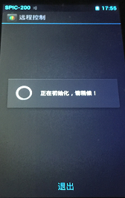 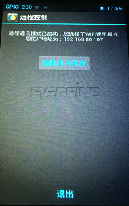 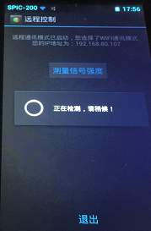 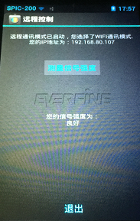 |  |  |  |  |  |  |  |  |  |  |  |  |  |  |  | 作业步骤

图 5
图 6
图 7
图 8

作业环境要求 |  |  |  |  |  |  |  |  |  |  | 注意事项 | 1.确保测试色温，照度值都在要求范围之内。
 |  |  |  |  |  |  |  |  |  |  |  | 2.确保无线MAC,有线MAC不能有重复，漏烧现象。
 |  |  |  |  |  |  |  |  |  |  |  | 3.确保不能漏扫机身码，机身码不能有乱码，重复现象。
需求打钩：
序 | 日期 | 更改该内容 |  |  |  |  |  | 更改人 | 确认人 |  | 拟制 |  |  |  | 审核 |  | 批准 |  |  | 页码
 |  |  |  |  |  |  |  |  |  |  | 任继鹏 |  |  |  |  |  |  |  |  | 第1页
 |  |  |  |  |  |  |  |  |  |  | 2018.01.14 |  |  |  |  |  |  |  |  | 共1页

九点照度测试-3
 |  |  |  | 九点照度测试 SOP |  |  |  |  |  |  |  |  |  |  |  |  |  | 产品名称 |  | 投影通用
 |  |  |  |  |  |  |  |  |  |  |  |  |  |  |  |  |  | 文件编码 |  | GCE-QW-04D-592
 |  |  |  |  |  |  |  |  |  |  |  |  |  |  |  |  |  | 版本 |  | A/0
工序号 |  |  | 工序名称 | 工时 | 仪器、测试线材、辅助测试工具
 |  |  |  |  | NO | 名称 | 规格 |  |  | 数量 |  |  | NO | 名称 |  | 规格 |  |  | 数量
A-1 |  |  | 九点照度测试 | 144S | 1 | 扫描枪 | 一维 |  |  | 1pcs |  |  | 5 | U盘 |  | USB |  |  | 1
 |  |  |  |  | 2 | 电脑 | HKC |  |  | 1pcs |  |  | 6 | 鼠标 |  | USB |  |  | 1
 |  |  |  |  | 3 | 照度计 | SPIC |  |  | 1pcs |  |  | 7 | 光谱彩色照度计 |  | SPIC-200 |  |  | 9
 |  |  |  |  | 4 | 适配器 | 标配 |  |  | 5pcs |  |  | 8 | 路由器 |  | TP-LINK |  |  | 1
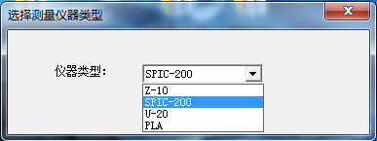 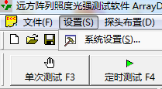 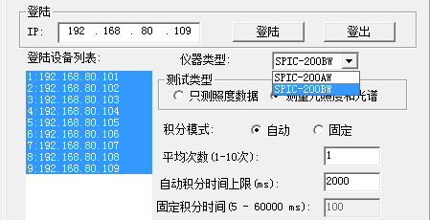 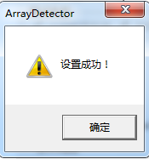 |  |  |  |  |  |  |  |  |  |  |  |  |  |  |  | 作业步骤
 |  |  |  |  |  |  |  |  |  |  |  |  |  |  |  | 1 | 点击九点测试软件图标如图所示，选择
 |  |  |  |  |  |  |  |  |  |  |  |  |  |  |  |  | SPIC-200，进入测试软件点击设置会
 |  |  |  |  |  |  |  |  |  |  |  |  |  |  |  |  | 弹出系统设置图3所示。

图 3
图 1
图 2
 |  |  |  |  |  |  |  |  |  |  |  |  |  |  |  | 2 | 仪器类型选择"SPIC-200BW",检查登录
 |  |  |  |  |  |  |  |  |  |  |  |  |  |  |  |  | 设备列表：IP192.168.80.101至
 |  |  |  |  |  |  |  |  |  |  |  |  |  |  |  |  | IP:192.168.80.109 是否都显示。点击
 |  |  |  |  |  |  |  |  |  |  |  |  |  |  |  |  | 登录，登录完成点击确定，如图4，5.

图 4

图 5

作业环境要求 |  |  |  |  |  |  |  |  |  |  | 注意事项 | 1.确保测试色温，照度值都在要求范围之内。
 |  |  |  |  |  |  |  |  |  |  |  | 2.确保无线MAC,有线MAC不能有重复，漏烧现象。
 |  |  |  |  |  |  |  |  |  |  |  | 3.确保不能漏扫机身码，机身码不能有乱码，重复现象。
需求打钩：
序 | 日期 | 更改该内容 |  |  |  |  |  | 更改人 | 确认人 |  | 拟制 |  |  |  | 审核 |  | 批准 |  |  | 页码
 |  |  |  |  |  |  |  |  |  |  | 任继鹏 |  |  |  |  |  |  |  |  | 第1页
 |  |  |  |  |  |  |  |  |  |  | 2018.01.14 |  |  |  |  |  |  |  |  | 共1页

九点照度测试-4
 |  |  |  | 九点照度测试 SOP |  |  |  |  |  |  |  |  |  |  |  |  |  | 产品名称 |  | 投影通用
 |  |  |  |  |  |  |  |  |  |  |  |  |  |  |  |  |  | 文件编码 |  | GCE-QW-04D-592
 |  |  |  |  |  |  |  |  |  |  |  |  |  |  |  |  |  | 版本 |  | A/0
工序号 |  |  | 工序名称 | 工时 | 仪器、测试线材、辅助测试工具
 |  |  |  |  | NO | 名称 | 规格 |  |  | 数量 |  |  | NO | 名称 |  | 规格 |  |  | 数量
A-1 |  |  | 九点照度测试 | 144S | 1 | 扫描枪 | 一维 |  |  | 1pcs |  |  | 5 | U盘 |  | USB |  |  | 1
 |  |  |  |  | 2 | 电脑 | HKC |  |  | 1pcs |  |  | 6 | 鼠标 |  | USB |  |  | 1
 |  |  |  |  | 3 | 照度计 | SPIC |  |  | 1pcs |  |  | 7 | 光谱彩色照度计 |  | SPIC-200 |  |  | 9
 |  |  |  |  | 4 | 适配器 | 标配 |  |  | 5pcs |  |  | 8 | 路由器 |  | TP-LINK |  |  | 1
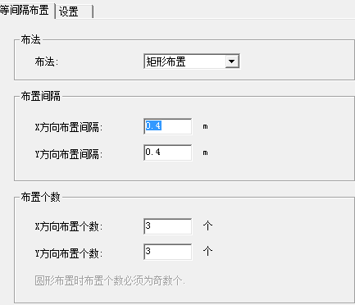 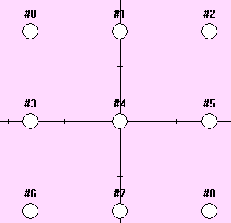 |  |  |  |  |  |  |  |  |  |  |  |  |  |  |  | 作业步骤
 |  |  |  |  |  |  |  |  |  |  |  |  |  |  |  | 1 | 点击新建布置（如图）1，会弹出图2，
图 1
 |  |  |  |  |  |  |  |  |  |  |  |  |  |  |  |  | 图2框起来的数值为设定值不能修改，
 |  |  |  |  |  |  |  |  |  |  |  |  |  |  |  |  | 点击确定弹出图3，图3为探头布置图。

图 2

图 3

作业环境要求 |  |  |  |  |  |  |  |  |  |  | 注意事项 | 1.确保测试色温，照度值都在要求范围之内。
 |  |  |  |  |  |  |  |  |  |  |  | 2.确保无线MAC,有线MAC不能有重复，漏烧现象。
 |  |  |  |  |  |  |  |  |  |  |  | 3.确保不能漏扫机身码，机身码不能有乱码，重复现象。
需求打钩：
序 | 日期 | 更改该内容 |  |  |  |  |  | 更改人 | 确认人 |  | 拟制 |  |  |  | 审核 |  | 批准 |  |  | 页码
 |  |  |  |  |  |  |  |  |  |  | 任继鹏 |  |  |  |  |  |  |  |  | 第1页
 |  |  |  |  |  |  |  |  |  |  | 2018.01.14 |  |  |  |  |  |  |  |  | 共1页

九点照度测试-5
 |  |  |  | 九点照度测试 SOP |  |  |  |  |  |  |  |  |  |  |  |  |  | 产品名称 |  | 投影通用
 |  |  |  |  |  |  |  |  |  |  |  |  |  |  |  |  |  | 文件编码 |  | GCE-QW-04D-592
 |  |  |  |  |  |  |  |  |  |  |  |  |  |  |  |  |  | 版本 |  | A-0
工序号 |  |  | 工序名称 | 工时 | 仪器、测试线材、辅助测试工具
 |  |  |  |  | NO | 名称 | 规格 |  |  | 数量 |  |  | NO | 名称 |  | 规格 |  |  | 数量
A-1 |  |  | 九点照度测试 | 144S | 1 | 扫描枪 | 一维 |  |  | 1pcs |  |  | 5 | U盘 |  | USB |  |  | 1
 |  |  |  |  | 2 | 电脑 | HKC |  |  | 1pcs |  |  | 6 | 鼠标 |  | USB |  |  | 1
 |  |  |  |  | 3 | 照度计 | SPIC |  |  | 1pcs |  |  | 7 | 光谱彩色照度计 |  | SPIC-200 |  |  | 9
 |  |  |  |  | 4 | 适配器 | 标配 |  |  | 5pcs |  |  | 8 | 路由器 |  | TP-LINK |  |  | 1
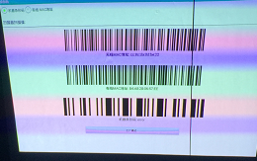 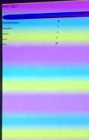  |  |  |  |  |  |  |  |  |  |  |  |  |  |  |  | 作业步骤
 |  |  |  |  |  |  |  |  |  |  |  |  |  |  |  | 1 | 拿1台待测试的机子插适配器开机，进入
 |  |  |  |  |  |  |  |  |  |  |  |  |  |  |  |  | 主界面遥控器按上上，下下，左左，右
无线 MAC
标准模式
 |  |  |  |  |  |  |  |  |  |  |  |  |  |  |  |  | 右进入工厂模式如图1所示。

有线 MAC
节能模式
 |  |  |  |  |  |  |  |  |  |  |  |  |  |  |  | 2 | 点击工厂模式进入图2界面，调试节能
 |  |  |  |  |  |  |  |  |  |  |  |  |  |  |  |  | 模式跟标准模式色温，加减节能模式，
 |  |  |  |  |  |  |  |  |  |  |  |  |  |  |  |  | 标准模式参数观察图3照度计色温参数
 |  |  |  |  |  |  |  |  |  |  |  |  |  |  |  |  | 是否在标准范围内。

 |  |  |  |  |  |  |  |  |  |  |  |  |  |  |  | 3 | 色温参数范围：（9000-10000 K)

色温数值
图 1

图 3
图 2

作业环境要求 |  |  |  |  |  |  |  |  |  |  | 注意事项 | 1.确保测试色温，照度值都在要求范围之内。
 |  |  |  |  |  |  |  |  |  |  |  | 2.确保无线MAC,有线MAC不能有重复，漏烧现象。
 |  |  |  |  |  |  |  |  |  |  |  | 3.确保不能漏扫机身码，机身码不能有乱码，重复现象。
需求打钩：
序 | 日期 | 更改该内容 |  |  |  |  |  | 更改人 | 确认人 |  | 拟制 |  |  |  | 审核 |  | 批准 |  |  | 页码
 |  |  |  |  |  |  |  |  |  |  | 任继鹏 |  |  |  |  |  |  |  |  | 第1页
 |  |  |  |  |  |  |  |  |  |  | 2018.01.14 |  |  |  |  |  |  |  |  | 共1页

九点照度测试-6
 |  |  |  | 九点照度测试 SOP |  |  |  |  |  |  |  |  |  |  |  |  |  | 产品名称 |  | 投影通用
 |  |  |  |  |  |  |  |  |  |  |  |  |  |  |  |  |  | 文件编码 |  | GCE-QW-04D-592
 |  |  |  |  |  |  |  |  |  |  |  |  |  |  |  |  |  | 版本 |  | A/0
工序号 |  |  | 工序名称 | 工时 | 仪器、测试线材、辅助测试工具
 |  |  |  |  | NO | 名称 | 规格 |  |  | 数量 |  |  | NO | 名称 |  | 规格 |  |  | 数量
A-1 |  |  | 九点照度测试 | 144S | 1 | 扫描枪 | 一维 |  |  | 1pcs |  |  | 5 | U盘 |  | USB |  |  | 1
 |  |  |  |  | 2 | 电脑 | HKC |  |  | 1pcs |  |  | 6 | 鼠标 |  | USB |  |  | 1
 |  |  |  |  | 3 | 照度计 | SPIC |  |  | 1pcs |  |  | 7 | 光谱彩色照度计 |  | SPIC-200 |  |  | 9
 |  |  |  |  | 4 | 适配器 | 标配 |  |  | 5pcs |  |  | 8 | 路由器 |  | TP-LINK |  |  | 1
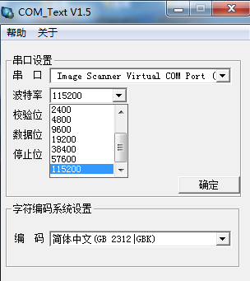 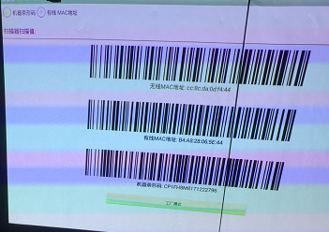 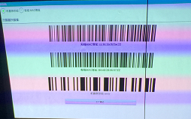 |  |  |  |  |  |  |  |  |  |  |  |  |  |  |  | 作业步骤
 |  |  |  |  |  |  |  |  |  |  |  |  |  |  |  | 1 | 点击桌面COM端口软件如图1进入图2串口
机器条形码
 |  |  |  |  |  |  |  |  |  |  |  |  |  |  |  |  | 选择Image Scanner Virtual COM
图 3
 |  |  |  |  |  |  |  |  |  |  |  |  |  |  |  |  | port,波特率选择：1152500

图 1
 |  |  |  |  |  |  |  |  |  |  |  |  |  |  |  | 2 | 将一维扫描枪插入2.0 USB端口，选择
 |  |  |  |  |  |  |  |  |  |  |  |  |  |  |  |  | 机器条形码如图3所示。用扫描枪扫机子
 |  |  |  |  |  |  |  |  |  |  |  |  |  |  |  |  | 机身条码，扫入完成如图4所示。

图 4

图 2
机器条形码

作业环境要求 |  |  |  |  |  |  |  |  |  |  | 注意事项 | 1.确保测试色温，照度值都在要求范围之内。
 |  |  |  |  |  |  |  |  |  |  |  | 2.确保无线MAC,有线MAC不能有重复，漏烧现象。
 |  |  |  |  |  |  |  |  |  |  |  | 3.确保不能漏扫机身码，机身码不能有乱码，重复现象。
需求打钩：
序 | 日期 | 更改该内容 |  |  |  |  |  | 更改人 | 确认人 |  | 拟制 |  |  |  | 审核 |  | 批准 |  |  | 页码
 |  |  |  |  |  |  |  |  |  |  | 任继鹏 |  |  |  |  |  |  |  |  | 第1页
 |  |  |  |  |  |  |  |  |  |  | 2018.01.14 |  |  |  |  |  |  |  |  | 共1页

九点照度测试-7
 |  |  |  | 九点照度测试 SOP |  |  |  |  |  |  |  |  |  |  |  |  |  | 产品名称 |  | 投影通用
 |  |  |  |  |  |  |  |  |  |  |  |  |  |  |  |  |  | 文件编码 |  | GCE-QW-04D-592
 |  |  |  |  |  |  |  |  |  |  |  |  |  |  |  |  |  | 版本 |  | A/0
工序号 |  |  | 工序名称 | 工时 | 仪器、测试线材、辅助测试工具
 |  |  |  |  | NO | 名称 | 规格 |  |  | 数量 |  |  | NO | 名称 |  | 规格 |  |  | 数量
A-1 |  |  | 九点照度测试 | 144S | 1 | 扫描枪 | 一维 |  |  | 1pcs |  |  | 5 | U盘 |  | USB |  |  | 1
 |  |  |  |  | 2 | 电脑 | HKC |  |  | 1pcs |  |  | 6 | 鼠标 |  | USB |  |  | 1
 |  |  |  |  | 3 | 照度计 | SPIC |  |  | 1pcs |  |  | 7 | 光谱彩色照度计 |  | SPIC-200 |  |  | 9
 |  |  |  |  | 4 | 适配器 | 标配 |  |  | 5pcs |  |  | 8 | 路由器 |  | TP-LINK |  |  | 1
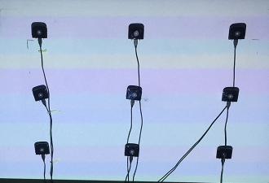 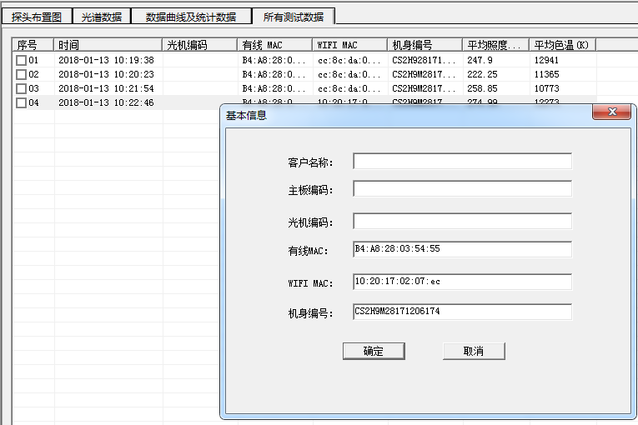 |  |  |  |  |  |  |  |  |  |  |  |  |  |  |  | 作业内容
 |  |  |  |  |  |  |  |  |  |  |  |  |  |  |  | 1 | 将待测机子放入固定位置，插入U盘，进
 |  |  |  |  |  |  |  |  |  |  |  |  |  |  |  |  | 如白场点，电机键盘键“F3"进行照度测
 |  |  |  |  |  |  |  |  |  |  |  |  |  |  |  |  | 试，测试好的如红色虚线标识。

 |  |  |  |  |  |  |  |  |  |  |  |  |  |  |  | 2 | 鼠标点击已测试好照度的会弹出如绿色
 |  |  |  |  |  |  |  |  |  |  |  |  |  |  |  |  | 虚线标识的窗口，将图2所对应的条码
 |  |  |  |  |  |  |  |  |  |  |  |  |  |  |  |  | 扫入图3所对应的窗口点击确定完成。

图 1
 |  |  |  |  |  |  |  |  |  |  |  |  |  |  |  | 3 | 查看版本，有线MAC，无线MAC，机身码
 |  |  |  |  |  |  |  |  |  |  |  |  |  |  |  |  | 恢复出厂设置。
有线 MAC
无线 MAC
无线 MAC

有线 MAC
机身编码

机身编码
 |  |  |  |  |  |  |  |  |  |  |  |  |  |  |  |  | 注：照度值范围（P1光机190-300LM
 |  |  |  |  |  |  |  |  |  |  |  |  |  |  |  |  | S2光机270LM以上）

图 2
图 3

作业环境要求 |  |  |  |  |  |  |  |  |  |  | 注意事项 | 1.确保测试色温，照度值都在要求范围之内。
 |  |  |  |  |  |  |  |  |  |  |  | 2.确保无线MAC,有线MAC不能有重复，漏烧现象。
 |  |  |  |  |  |  |  |  |  |  |  | 3.确保不能漏扫机身码，机身码不能有乱码，重复现象。
需求打钩：
序 | 日期 | 更改该内容 |  |  |  |  |  | 更改人 | 确认人 |  | 拟制 |  |  |  | 审核 |  | 批准 |  |  | 页码
 |  |  |  |  |  |  |  |  |  |  | 任继鹏 |  |  |  |  |  |  |  |  | 第1页
 |  |  |  |  |  |  |  |  |  |  | 2018.01.14 |  |  |  |  |  |  |  |  | 共1页

九点照度测试-8
 |  |  |  | 九点照度测试 SOP |  |  |  |  |  |  |  |  |  |  |  |  |  | 产品名称 |  | 投影通用
 |  |  |  |  |  |  |  |  |  |  |  |  |  |  |  |  |  | 文件编码 |  | GCE-QW-04D-592
 |  |  |  |  |  |  |  |  |  |  |  |  |  |  |  |  |  | 版本 |  | A/0
工序号 |  |  | 工序名称 | 工时 | 仪器、测试线材、辅助测试工具
 |  |  |  |  | NO | 名称 | 规格 |  |  | 数量 |  |  | NO | 名称 |  | 规格 |  |  | 数量
A/1 |  |  | 九点照度测试 | 144S | 1 | 扫描枪 | 一维 |  |  | 1pcs |  |  | 5 | U盘 |  | USB |  |  | 1
 |  |  |  |  | 2 | 电脑 | HKC |  |  | 1pcs |  |  | 6 | 鼠标 |  | USB |  |  | 1
 |  |  |  |  | 3 | 照度计 | SPIC |  |  | 1pcs |  |  | 7 | 光谱彩色照度计 |  | SPIC-200 |  |  | 9
 |  |  |  |  | 4 | 适配器 | 标配 |  |  | 5pcs |  |  | 8 | 路由器 |  | TP-LINK |  |  | 1
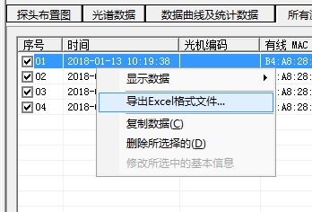 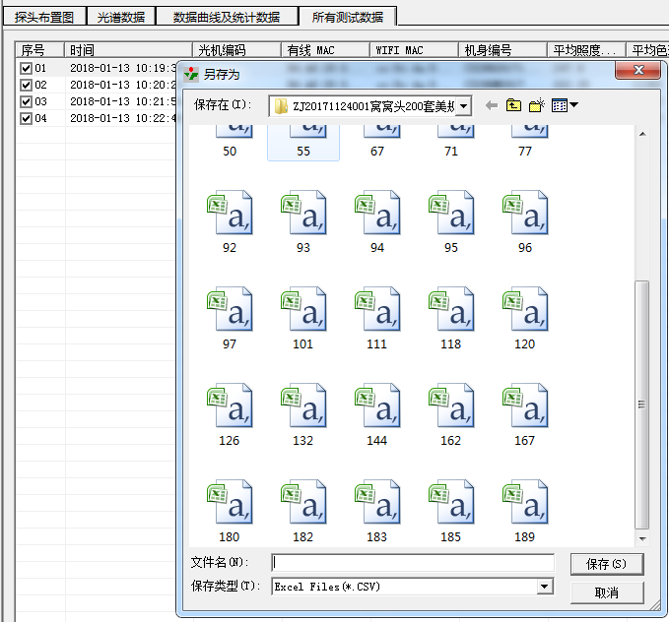 |  |  |  |  |  |  |  |  |  |  |  |  |  |  |  | 作业步骤
 |  |  |  |  |  |  |  |  |  |  |  |  |  |  |  | 1 | 勾选已做好照度的鼠标点击右键会弹出
 |  |  |  |  |  |  |  |  |  |  |  |  |  |  |  |  | 图1窗口，选择导出Excel格式文件。

当前测试订单
已测试序列号
 |  |  |  |  |  |  |  |  |  |  |  |  |  |  |  | 2 | 弹出图2窗口，检查所选订单是否当前
 |  |  |  |  |  |  |  |  |  |  |  |  |  |  |  |  | 测试订单。将导出的Excel文件保存，测
 |  |  |  |  |  |  |  |  |  |  |  |  |  |  |  |  | 试数量根据上一个Excel文件数量累加，
 |  |  |  |  |  |  |  |  |  |  |  |  |  |  |  |  | 如：上一个Excel命名为189，当前测试
 |  |  |  |  |  |  |  |  |  |  |  |  |  |  |  |  | 了4台，则命名为193保存当前文件，下
 |  |  |  |  |  |  |  |  |  |  |  |  |  |  |  |  | 班前进行汇总。

图 1

上一个Excel 文件

图 2

作业环境要求 |  |  |  |  |  |  |  |  |  |  | 注意事项 | 1.确保测试色温，照度值都在要求范围之内。
 |  |  |  |  |  |  |  |  |  |  |  | 2.确保无线MAC,有线MAC不能有重复，漏烧现象。
 |  |  |  |  |  |  |  |  |  |  |  | 3.确保不能漏扫机身码，机身码不能有乱码，重复现象。
需求打钩：
序 | 日期 | 更改该内容 |  |  |  |  |  | 更改人 | 确认人 |  | 拟制 |  |  |  | 审核 |  | 批准 |  |  | 页码
 |  |  |  |  |  |  |  |  |  |  | 任继鹏 |  |  |  |  |  |  |  |  | 第1页
 |  |  |  |  |  |  |  |  |  |  | 2018.01.14 |  |  |  |  |  |  |  |  | 共1页

